Этап 2. КЭ и ГЗ
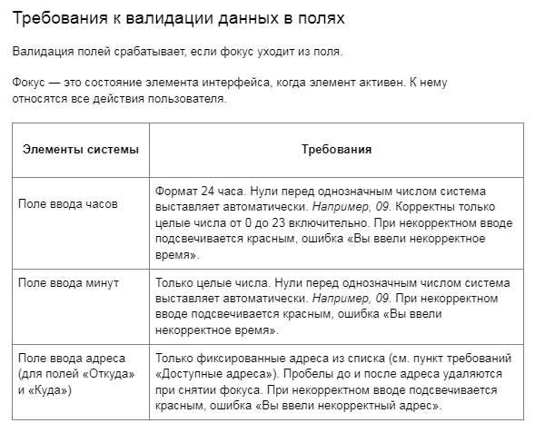

позитивный тест
негативный тест

* Можно добавлять и удалять строки в группах проверок. Количество строк в шаблоне не отражает количество классов эквивалетности.
** В поля «Откуда» и «Куда» можно вводить только ограниченное количество адресов из таблицы в требованиях: Усачева, 3; Комсомольский проспект, 18; Зубовский бульвар, 37; М. Пироговская, 25; Хамовнический Вал, 34; Фрунзенская набережная, 46; 3-я Фрунзенская улица, 12. Используй их в качестве тестовых данных.

Группа проверок* | Название класса | Границы | Тестовые данные внутри класса (содержимое поля) | Тестовые данные на границах (содержимое поля) | Пояснение и оптимизации
Время начала поездки. Часы | числа меньше нуля | -1 | -5 | -2;-1;0 | -5;-2;-1
 | целые числа от 0 до 9 | 0;9 | 5 | -1;0;1;8;9;10 | 0;1;5;8;9
 | целые числа от 10 до 23 | 10;23 | 15 | 9;10;11;22;23;24 | 10;11;15;22;23
 | числа от 24 и больше | 24 | 30 | 23;24;25 | 24;25;30
 | нули перед однозначным числом |  | 06 |  | 06
 | поле заполнено |  | 10
 | поле не заполнено |  | 0 симвлов |  | пустой ввод (ноль символов)
 | ввод пробела |  | 5() |  | 5()
 | ввод букв |  | АЕ |  | АЕ
 | ввод спец символов |  | №% |  | №%
 | ввод дробного числа |  | 2.5 |  | 2.5
 | математические символы |  | 1+ |  | 1+
 | символы пунктуации |  | 1. |  | 1.
Группа проверок | Название класса | Границы | Тестовые данные внутри класса (содержимое поля) | Тестовые данные на границах (содержимое поля) | Пояснение и оптимизации
Время начала поездки. Минуты | числа меньше нуля | -1 | -5 | -2;-1;0 | -5;-2;-1
 | целые числа от 0 до 9 | 0;9 | 5 | -1;0;1;8;9;10 | 0;1;5;8;9
 | целые числа от 10 до 59 | 10;59 | 35 | 9;10;11;58;59;60 | 10;11;35;58;59
 | числа от 60 и больше | 60 | 80 | 59;60;61 | 60;61;80
 | нули перед однозначным числом |  | 06 |  | 06
 | поле заполнено |  | 10
 | поле не заполнено |  | 0 симвлов |  | пустой ввод (ноль символов)
 | ввод пробела |  | ()5 |  | ()5
 | ввод букв |  | АЕ |  | АЕ
 | ввод спец символов |  | $@ |  | $@
 | ввод дробного числа |  | 2.5 |  | 2.5
 | математические символы |  | 1- |  | 1+
 | символы пунктуации |  | 1, |  | 1,
Группа проверок | Название класса | Границы | Тестовые данные внутри класса (содержимое поля) | Тестовые данные на границах (содержимое поля) | Пояснение и оптимизации
Поле ввода адреса. Откуда | адрес не из списка |  | Усачева, 3
 | автоудаление пробела до ввода адреса из списка |  | " Усачева, 3"
 | автоудаление пробела после ввода адреса из списка |  | "Усачева, 3 "
 | ввод невалидных данных |  | Ухачева, 3
 | поле не заполнено |  | 0 симвлов
Группа проверок | Название класса | Границы | Тестовые данные внутри класса (содержимое поля) | Тестовые данные на границах (содержимое поля) | Пояснение и оптимизации
Поле ввода адреса. Ккуда | адрес из списка |  | 3-я Фрунзенская улица, 12
 | автоудаление пробела до ввода адреса из списка |  | " Усачева, 3"
 | автоудаление пробела после ввода адреса из списка |  | "Усачева, 3 "
 | адрес не из списка |  | Ухачева, 3
 | поле не заполнено |  | 0 симвлов
Группа проверок | Название класса | Границы | Тестовые данные внутри класса (содержимое поля) | Тестовые данные на границах (содержимое поля) | Пояснение и оптимизации
Расстояние между адресами | расстояние = 0 км |  | Усачева, 3 - Усачева, 3 | По условию задания при составлении тест-кейсов используются значения только из колонки «Тестовые данные внутри класса» | Усачева, 3 - Усачева, 3
 | расстояние > 0 км |  | М. Пироговская, 25 - Усачева, 3 |  | М. Пироговская, 25 - Усачева, 3

 | симметричных данных расстояния в матрице |  | (Зубовский бульвар, 37 - М. Пироговская, 25) - (М. Пироговская, 25 - Зубовский бульвар, 37) |  | (М. Пироговская, 25 - Зубовский бульвар, 37) - (Зубовский бульвар, 37 - М. Пироговская, 25)
 | не симметричных данных расстояний в матрице |  | (Зубовский бульвар, 37 - Фрунзенская набережная, 46) - (Фрунзенская набережная, 46 - Зубовский бульвар, 37) |  | (Зубовский бульвар, 37 - Фрунзенская набережная, 46) - (Фрунзенская набережная, 46 - Зубовский бульвар, 37)
Время начала движения | диапазон времени 00:01-08:00 45 км/ч |  | 4:10:00 | 00:00; 00:01; 00:02; 07:59; 08:00; 08:01 | М. Пироговская, 25 - Усачева, 3
 | диапазон времени 08:01-12:00 30 км/ч |  | 10:20:00 | 08:00; 08:01; 08:02; 11:59: 12:00; 12:01 | М. Пироговская, 25 - Усачева, 3
 | диапазон времени 12:01-18:00 40 км/ч |  | 16:30:00 | 12:00; 12:01; 12:02; 17:59; 18:00; 18:01 | М. Пироговская, 25 - Усачева, 3
 | диапазон времени 18:01-22:00 25 км/ч |  | 19:40:00 | 18:00; 18:01; 18:02; 21:59; 22:00; 22:01 | М. Пироговская, 25 - Усачева, 3
 | диапазон времени 22:01-00:00 45 км/ч |  | 23:00:00 | 22:00; 22:01; 22:02; 23:59; 00:00; 00:01 | М. Пироговская, 25 - Усачева, 3

